상품제안서
클래식 레더 네임택 | 상품코드: F11499

 |  |  |  |  |  |  | 02-412-0044 | www.easy1.co.kr
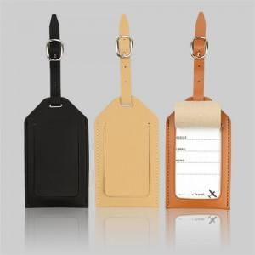

【상세/제작정보】 | 캐리어 필수 표기 아이템!

【인쇄/포장옵션】 | 불박 / 포장지포장

【공급단가】 | 수량 | 100~ | 500~ | 1,000~ | 2,000~ | 3,000~
*VAT별도 | 단가 | 3,100원 | 3,000원 | 2,900원 | 2,800원 | 2,700원

【상품 URL】 | https://easy1.co.kr:443/src/goods_detail.php?gdno=11499

